Связи между таблицами
 |  | dnior_webapps_precustomers
 |  | id
 |  | name
 |  | email
 |  | phone
 |  | skype
 |  | collections_ids
 |  | orders_ids
 |  | session_id
 |  | ordering
 |  | state
 |  | checked_out
Определяется по $user->get('email');
 |  | checked_out_time

 |  | dnior_webapps_virtual_orders
 |  | id
 |  | precustomers_id
 | s | type |  |  | o
 |  | native_ids
 |  |  | dnior_webapps_orders_events |  |  |  | События
 |  |  | id |  |  |  | Создание заказа
 |  | s | identifier | o |  |  | Добавление id заказчика
 |  |  | event |  |  |  | Изменение состава заказа
 |  |  | datetime
Сайты |  |  |  |  |  | Заказы
dnior_webapps_customer_site_options |  |  |  |  |  | dnior_webapps_customer_orders
id |  |  | dnior_webapps_files_names |  |  | id
customer_id |  |  | id |  |  | customer_id
site_type_id |  |  | files_names |  |  | components_names
engine_type_choice_id |  | s | identifier | o |  | description
engines_ids |  |  |  |  |  | budget
options_array |  |  |  |  |  | finish_date
xtra |  | files |  |  |  | ordering |  | int
finish_date |  | /com_collector1/files |  |  |  | checked_out |  | int
ordering |  |  |  |  |  | checked_out_time |  | datetime
checked_out
checked_out_time

Активация юзера
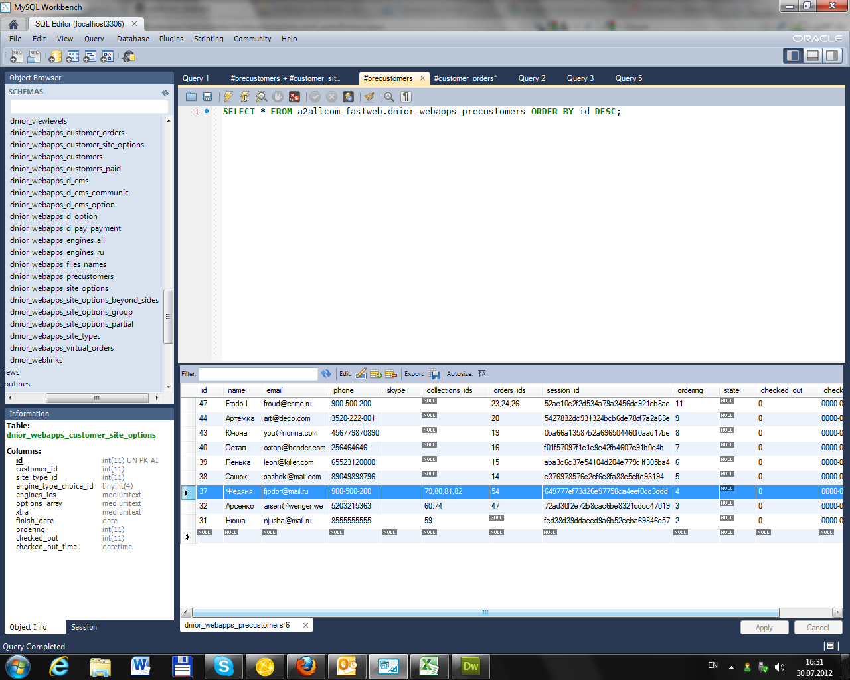
37', 'Федяня', 'fjodor@mail.ru', '900-500-200', '', '79,80,81,82', '54', '649777ef73d26e97758ca4eef0cc3ddd', '4', NULL, '0', '0000-00-00 00:00:00'
29', 'Ньюша', 'nunu@mail.ru', '7815-002-22-55', '', '76,77,78', '48,49', '9a03ffb2038c29aa4fe584cfcd528fac', '1', NULL, '0', '0000-00-00 00:00:00'
48', '﻿﻿Ульрих', 'ulja@mail.ru', '83332554147', '', '61,64,65,66,67,68', '25,63,64', '2c61e34835a2647d88b0ffa568528acc', '12', NULL, '0', '0000-00-00 00:00:00'

REQUEST
array(27) {
["option"]=> | string(9) "com_users"
["view"]=> | string(5) "users"
["filter_search"]=> | string(0) ""
["filter_state"]=> | string(1) "*"
["filter_active"]=> | string(1) "*"
["filter_group_id"]=> | string(0) ""
["filter_range"]=> | string(0) ""
["limit"]=> | string(2) "20"
["limitstart"]=> | string(1) "0"
["cid"]=> | array(1) {
 | [0]=>
 | string(2) "56"
 | }
["batch"]=> | array(2) {
 | ["group_id"]=>
 | string(0) ""
 | ["group_action"]=>
 | string(3) "add"
 | }
["task"]=> | string(8) "activate"
["boxchecked"]=> | string(1) "1"
["filter_order"]=> | string(6) "a.name"
["filter_order_Dir"]=> | string(3) "asc"
["9714788168a56028ed82bdd218d9785d"]=> | string(1) "1"
["__utma"]=> | string(56) "111872281.2119557262.1315945132.1334507420.1337055139.31"
["__utmz"]=> | string(70) "111872281.1315945132.1.1.utmcsr=(direct)|utmccn=(direct)|utmcmd=(none)"
["fontSize"]=> | string(2) "85"
["kuid"]=> | string(1) "3"
["kpass"]=> | string(32) "fb469d7ef430b0baf0cab6c436e70375"
["vc"]=> | string(1) "1"
["33a2a2981d9561ad338f8725703ec500"]=> | string(32) "8a0105f05d68ebb7109022b7bb0bd5b8"
["jpanesliders_permissions-sliderscom_installer"]=> | string(1) "0"
["jpanesliders_panel-sliders"]=> | string(1) "0"
["configuration"]=> | string(6) "system"
 | ["jpanesliders_permissions-sliders"]=>
 | string(1) "0"
 | }
string(6) " | " string(19) "

user:

"
object(JUser)#132 (24) {
["isRoot":protected]=>
NULL
["id"]=>
string(2) "56"
["name"]=>
string(12) "Ольчик"
["username"]=>
string(12) "OlChickaBomb"
["email"]=>
string(14) "olchik@mail.ru"
["password"]=>
string(65) "3061dff400ee0e4bc8984d94348e1806:inshljZMY8ReTfe5gc1jjFfRgRmv83Um"
["password_clear"]=>
string(0) ""
["usertype"]=>
string(0) ""
["block"]=>
string(1) "0"
["sendEmail"]=>
string(1) "0"
["registerDate"]=>
string(19) "2012-07-30 07:52:17"
["lastvisitDate"]=>
string(19) "0000-00-00 00:00:00"
["activation"]=>
string(0) ""
["params"]=>
string(2) "{}"
["groups"]=>
array(1) {
[2]=>
string(1) "2"
}
["guest"]=>
NULL
["_params":protected]=>
object(JRegistry)#128 (1) {
["data":protected]=>
object(stdClass)#131 (0) {
}
}
["_authGroups":protected]=>
NULL
["_authLevels":protected]=>
NULL
["_authActions":protected]=>
NULL
["_errorMsg":protected]=>
NULL
["customer_data_array"]=>
array(0) {
}
["_errors":protected]=>
array(0) {
}
["location"]=>
string(41) "/libraries/joomla/database/table.php
"

